상품제안서
펫츠 접이식 장바구니숄더백 | 상품코드: S47687

 |  |  |  |  |  |  | 02-713-8555 | www.synergygift.co.kr
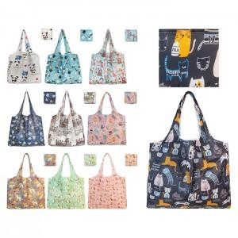

【상세/제작정보】 | 1. 가볍고 튼튼한 폴리에스터 소재<br>2.넉넉한 수납력과 내장포켓 디자인<br>3. 귀여운 10종 펫디자인<br>4. 쇼핑백과 여행보조가방으로 다방면 사용

【인쇄/포장옵션】 | 실크, DTF컬러인쇄 / OPP(비닐)

【공급단가】 | 수량 | 100~ | 500~ | 1,000~ | 3,000~ | 5,000~
*VAT별도 | 단가 | 1,950원 | 1,900원 | 1,840원 | 1,750원 | 1,690원

【상품 URL】 | https://www.synergygift.co.kr:443/src/goods_detail.php?gdno=47687

